指标
序号 | 日期 | 中央一般公共决算收入 | 中央一般公共决算收入:税收收入 | 中央一般公共决算收入:税收收入:国内增值税 | 中央一般公共决算收入:非税收入 | 中国:GDP:现价 | 一般公共预算支出
1 | 2023 | 99,566.70 | 95,834.07 | 34,588.05 | 3,732.63 | 1,294,272.00 | 274,622.94
2 | 2022 | 94,887.14 | 89,977.07 | 24,255.81 | 4,910.07 | 1,204,724.00 | 260,552.12
3 | 2021 | 91,470.41 | 88,946.40 | 31,753.04 | 2,524.01 | 1,149,237.00 | 245,673.00
4 | 2020 | 82,770.72 | 79,644.23 | 28,353.14 | 3,126.49 | 1,013,567.00 | 245,679.03
5 | 2019 | 89,309.47 | 81,020.33 | 31,160.46 | 8,289.14 | 986,515.20 | 238,858.37
6 | 2018 | 85,456.46 | 80,448.07 | 30,753.32 | 5,008.39 | 919,281.10 | 220,904.13
7 | 2017 | 81,119.03 | 75,697.15 | 28,166.02 | 5,426.21 | 832,035.90 | 203,085.49
8 | 2016 | 72,365.62 | 65,669.04 | 21,949.47 | 6,696.58 | 746,395.10 | 187,755.21
9 | 2015 | 69,267.19 | 62,260.27 | 20,996.95 | 7,006.92 | 688,858.20 | 175,877.77
10 | 2014 | 64,493.45 | 60,035.40 | 21,103.03 | 4,458.05 | 643,563.10 | 151,785.56
11 | 2013 | 60,198.48 | 56,639.82 | 20,533.81 | 3,558.66 | 592,963.20 | 140,212.10
12 | 2012 | 56,175.23 | 53,295.20 | 19,678.35 | 2,880.03 | 538,580.00 | 125,952.97
13 | 2011 | 51,327.32 | 48,631.65 | 18,277.38 | 2,695.67 | 487,940.20 | 109,247.79
14 | 2010 | 42,488.47 | 40,509.30 | 15,897.21 | 1,979.17 | 412,119.30 | 89,874.16
15 | 2009 | 35,915.71 | 33,364.15 | 13,915.96 | 2,551.56 | 348,517.70 | 76,299.93
16 | 2008 | 32,680.56 | 30,968.68 | 13,497.76 | 1,711.88 | 319,244.60 | 62,592.66
17 | 2007 | 27,749.16 | 26,369.85 | 11,602.61 | 1,379.31 | 270,092.30 | 49,781.35
18 | 2006 | 20,456.62 | 19,576.14 | 9,588.43 |  | 219,438.50 | 40,422.73
19 | 2005 | 16,548.53 | 16,051.81 | 7,931.35 |  | 187,318.90 | 33,930.28
20 | 2004 | 14,503.10 | 14,166.09 | 6,613.51 |  | 161,840.20 | 28,486.89
21 | 2003 | 11,865.27 | 11,604.04 | 5,425.55 |  | 137,422.00 | 24,649.95
22 | 2002 | 10,388.64 |  |  |  | 121,717.40 | 22,053.15
23 | 2001 | 8,582.74 |  |  |  | 110,863.10 | 18,902.58
24 | 2000 | 6,989.17 |  |  |  | 100,280.10 | 15,886.50
25 | 1999 | 5,849.21 |  |  |  | 90,564.40 | 13,187.67
26 | 1998 | 4,892.00 |  |  |  | 85,195.50 | 10,798.18
27 | 1997 | 4,226.92 |  |  |  | 79,715.00 | 9,233.56
28 | 1996 | 3,661.07 |  |  |  | 71,813.60 | 7,937.55
29 | 1995 | 3,256.62 |  |  |  | 61,339.90 | 6,823.72
30 | 1994 | 2,906.50 |  |  |  | 48,637.50 | 5,792.62
31 | 1993 | 957.51 |  |  |  | 35,673.20 | 4,642.30
32 | 1992 | 979.51 |  |  |  | 27,194.50 | 3,742.20
33 | 1991 | 938.25 |  |  |  | 22,005.60 | 3,386.62
34 | 1990 | 992.42 |  |  |  | 18,872.90 | 3,083.59
35 | 1989 | 822.52 |  |  |  | 17,179.70 | 2,823.78
36 | 1988 | 774.75 |  |  |  | 15,180.40 | 2,491.21
37 | 1987 | 736.29 |  |  |  | 12,174.60 | 2,262.18
38 | 1986 | 778.42 |  |  |  | 10,376.20 | 2,204.91
39 | 1985 | 769.63 |  |  |  | 9,098.90 | 2,004.25
40 | 1984 | 665.47 |  |  |  | 7,278.50 | 1,701.02
41 | 1983 | 490.01 |  |  |  | 6,020.90 | 1,409.52
42 | 1982 | 346.84 |  |  |  | 5,373.40 | 1,229.98
43 | 1981 | 311.07 |  |  |  | 4,935.80 | 1,138.41
44 | 1980 | 284.45 |  |  |  | 4,587.60 | 1,228.83
45 | 1979 | 231.34 |  |  |  | 4,100.50 | 1,281.79
46 | 1978 | 175.77 |  |  |  | 3,678.70 | 1,122.09
47 | 1977 | 113.85 |  |  |  | 3,250.00
48 | 1976 | 98.91 |  |  |  | 2,988.60
49 | 1975 | 96.63 |  |  |  | 3,039.50
50 | 1974 | 134.77 |  |  |  | 2,827.70
51 | 1973 | 119.86 |  |  |  | 2,756.20
52 | 1972 | 105.81 |  |  |  | 2,552.40
53 | 1971 | 119.36 |  |  |  | 2,456.90
54 | 1970 | 182.95 |  |  |  | 2,279.70
55 | 1969 | 171.10 |  |  |  | 1,962.20
56 | 1968 | 107.11 |  |  |  | 1,744.10
57 | 1967 | 132.44 |  |  |  | 1,794.20
58 | 1966 | 196.49 |  |  |  | 1,888.70
59 | 1965 | 156.07 |  |  |  | 1,734.00
60 | 1964 | 100.81 |  |  |  | 1,469.90
61 | 1963 | 78.92 |  |  |  | 1,248.30
62 | 1962 | 93.07 |  |  |  | 1,162.20
63 | 1961 | 76.65 |  |  |  | 1,232.30
64 | 1960 | 142.80 |  |  |  | 1,470.10
65 | 1959 | 118.78 |  |  |  | 1,447.50
66 | 1958 | 305.26 |  |  |  | 1,312.30
67 | 1957 | 222.94 |  |  |  | 1,071.40
68 | 1956 | 222.10 |  |  |  | 1,030.70
69 | 1955 | 193.44 |  |  |  | 911.60
70 | 1954 | 187.72 |  |  |  | 859.80
71 | 1953 | 177.02 |  |  |  | 824.40
72 | 1952 |  |  |  |  | 679.10

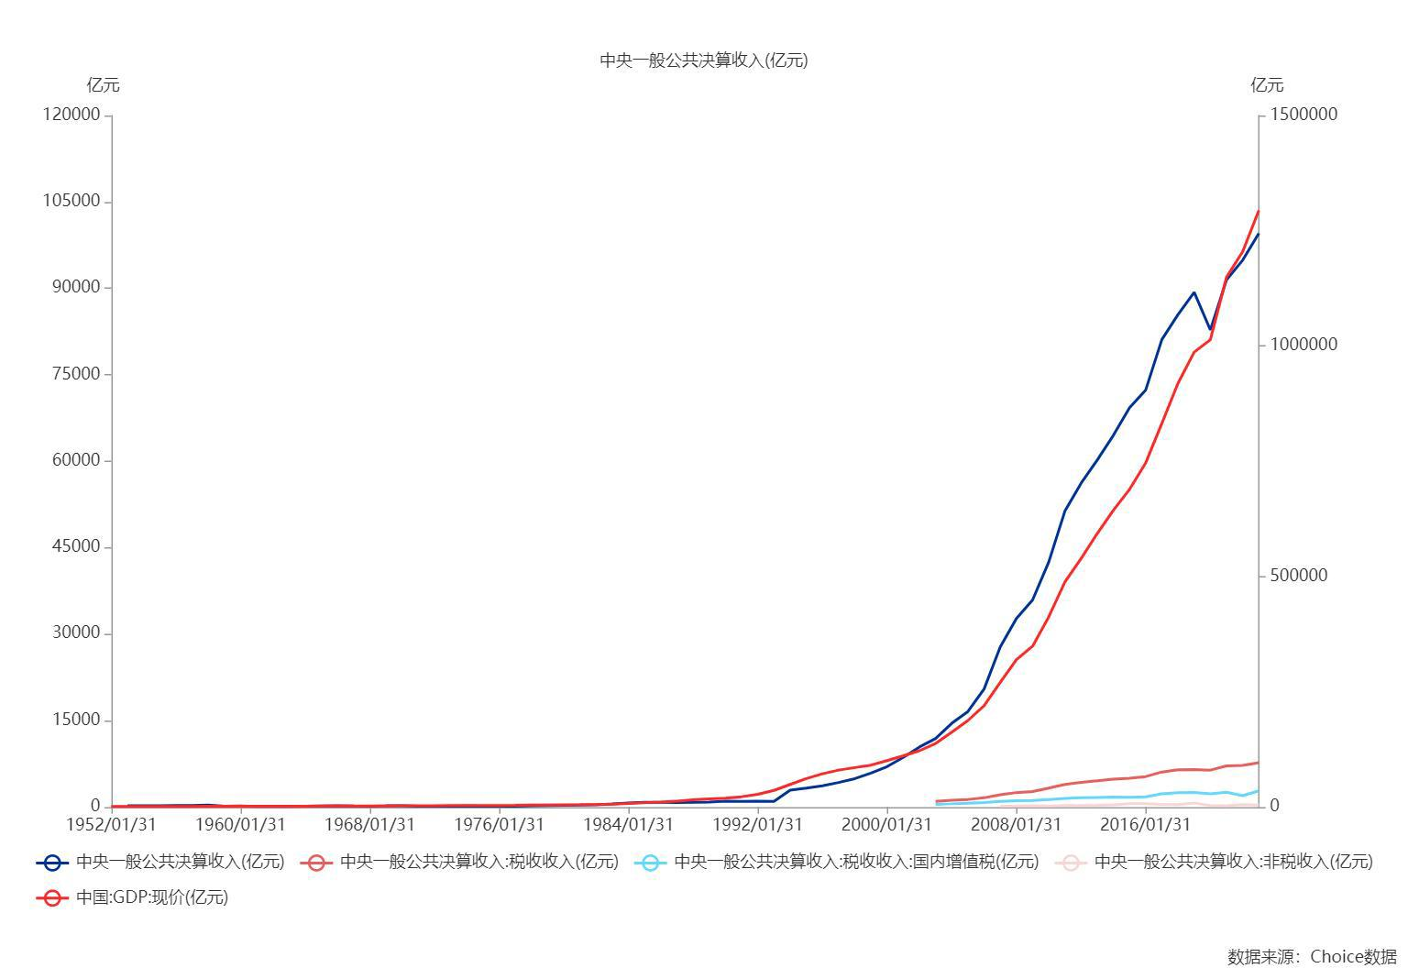

数据来源：东方财富Choice数据

